关系图
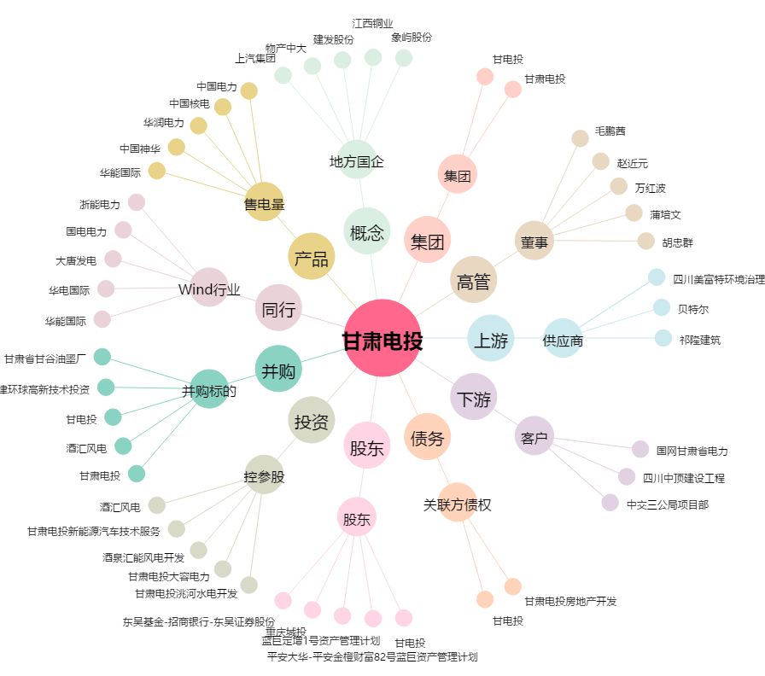
甘肃电投[000791.SZ] - 关系概览图

